Kraftvärmeproduktion
Nät:

 | Kraftvärmeproduktion |  |  | Allokering enligt alternativproduktionsmetoden
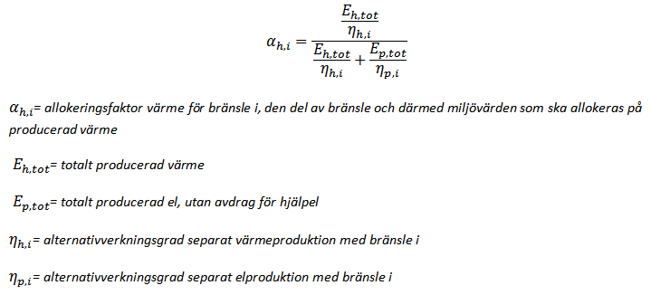
 |  |  |  |  |  |  |  |  |  |  |  | Exempelberäkning: I ett kraftvärmeverk produceras 100 GWh värme och 50 GWh el. Kraftvärmeverket eldar bland annat 20 GWh stenkol. Alternativverkingsgraderna för stenkol är 0,88 för värme och 0,44 för el. αh,i för stenkol blir då: (100/0,88)/((100/0,88)+(50/0,44))=0,5. Det innebär att mängden stenkol som allokeras till värme blir 0,5*20=10GWh
 |  | Verkningsgrad kraftvärmeproduktion
 |  | (hjälpel och rökgaskondensering inte inkluderat)

 |  |  | GWh
 |  | Summa inrapporterade bränslen
 |  |  |  |  |  |  |  |  |  |  |  | För mer information om allokering, vänligen se:
 |  | Värmeproduktion i kombinerad drift, exklusive rökgaskondensering
 |  | Elproduktion i kraftvärmeverk i kombinerad drift |  |  |  |  |  |  |  |  |  | Guide för allokering i kraftvärmeverk och fjärrvärmens elanvändning

 |  | Ev. rökgaskondensering i kombinerad drift fylls i längst ner
 |  |  |  |  |  |  |  |  | Om du har flera kraftvärmeverk i samma nät kan du göra en allokering per nät, och lägga in de totalt allokerade bränslena här
 |  |  |  |  | Alternativverkningsgrader: |  |  | αh,i | Kraftvärmebränsle allokerat till värme [GWh]:
 |  |  | GWh |  | Värme | El
 |  | Stenkol |  |  | 0.88 | 0.44 |  |  | 0.0 |  | Totalt bränsle allokerat till värme [GWh]: |  | 0.0
 |  | EO1 |  |  | 0.89 | 0.44 |  |  | 0.0 |  | Total andel bränsle allokerad till värme [%]: |  | 0%
 |  | EO2, inkl WRD |  |  | 0.89 | 0.44 |  |  | 0.0
 |  | EO3-5 |  |  | 0.89 | 0.44 |  |  | 0.0
 |  | Naturgas |  |  | 0.9 | 0.53 |  |  | 0.0
 |  | Övrigt fossilt |  |  | 0.89 | 0.44 |  |  | 0.0
 |  |  |  |  |  |  |  |  | 0.0
 |  | Avfall |  |  | 0.8 | 0.25 |  |  | 0.0
 |  |  |  |  |  |  |  |  | 0.0
 |  | Avfallsgas/restgas |  |  | 0.8 | 0.35 |  |  | 0.0
 |  | Avfallsgas från stålindustrin |  |  | 0.8 | 0.35 |  |  | 0.0
 |  |  |  |  |  |  |  |  | 0.0
 |  | RT-flis |  |  | 0.86 | 0.33 |  |  | 0.0
 |  | Bark |  |  | 0.86 | 0.33 |  |  | 0.0
 |  | Grot |  |  | 0.86 | 0.33 |  |  | 0.0
 |  | Spån |  |  | 0.86 | 0.33 |  |  | 0.0
 |  | Stamvedsflis |  |  | 0.86 | 0.33 |  |  | 0.0
 |  | Träpulver |  |  | 0.86 | 0.33 |  |  | 0.0
 |  | Tallbeckolja |  |  | 0.89 | 0.44 |  |  | 0.0
 |  | Bioolja |  |  | 0.89 | 0.44 |  |  | 0.0
 |  | HVO: slaktavfall |  |  | 0.80 | 0.25 |  |  | 0.0
 |  | HVO: used cooking oil |  |  | 0.80 | 0.25 |  |  | 0.0
 |  | HVO: rapsolja |  |  | 0.80 | 0.25 |  |  | 0.0
 |  | HVO: tallolja |  |  | 0.80 | 0.25 |  |  | 0.0
 |  | RME |  |  | 0.80 | 0.25 |  |  | 0.0
 |  | Biogas |  |  | 0.70 | 0.42 |  |  | 0.0
 |  | Träpellets |  |  | 0.86 | 0.33 |  |  | 0.0
 |  | Träbriketter |  |  | 0.86 | 0.33 |  |  | 0.0
 |  | Åkergrödor |  |  | 0.8 | 0.25 |  |  | 0.0
 |  | Övrigt förädlat biobränsle |  |  | 0.86 | 0.33 |  |  | 0.0
 |  | Övrigt oförädlat biobränsle |  |  | 0.86 | 0.33 |  |  | 0.0
 |  |  |  |  |  |  |  |  | 0.0
 |  | Torv (fjärrvärme och el) |  |  | 0.86 | 0.39 |  |  | 0.0

 |  | Rökgaskondensering |  |  |  |  | Rökgaskondesering [GWh]: |  | 0.0 | All rökgaskondesering fördelas till värmen

 |  | Hjälpel kraftvärme |  |  |  |  | El allokerad till värme [GWh]: |  | 0.0 | Lika stor andel el allokeras till värme som total andel bränsle allokerat till värme

 |  |  |  |  | Alternativproduktionsmetoden
 |  |  |  |  | Annan allokeringsmetod

